Tabelle2
Parfumproben-einfach kaufen

Einzelproben:

Xerjoff Erba Pura

Endpreis (2ml): | 5.00 €
Endpreis (3ml): | 7.00 €
Endpreis (4ml): | 9.00 €
Endpreis (5ml): | 10.00 €
Endpreis (6ml): | 12.00 €
Endpreis (7ml): | 14.00 €
Endpreis (8ml): | 15.00 €
Endpreis (9ml): | 18.00 €
Endpreis (10ml): | 20.00 €
Endpreis (15ml): | (Top Deal! ) 25,00€

SWY Absolutely

Endpreis (2ml): | 4.00 €
Endpreis (3ml): | 5.00 €
Endpreis (4ml): | 7.00 €
Endpreis (5ml): | 8.00 €
Endpreis (6ml): | 10.00 €
Endpreis (7ml): | 11.00 €
Endpreis (8ml): | 12.00 €
Endpreis (9ml): | 15.00 €
Endpreis (10ml): | 17.00 €
Endpreis (15ml): | 25.00 €

Valentino BIR Intense

Endpreis (2ml): | 4.00 €
Endpreis (3ml): | 5.00 €
Endpreis (4ml): | 7.00 €
Endpreis (5ml): | 8.00 €
Endpreis (6ml): | 10.00 €
Endpreis (7ml): | 12.00 €
Endpreis (8ml): | 13.00 €
Endpreis (9ml): | 14.00 €
Endpreis (10ml): | 15.00 €
Endpreis (15ml): | 20.00 €

Valentino BIR

Endpreis (2ml): | 4.00 €
Endpreis (3ml): | 5.00 €
Endpreis (4ml): | 6.00 €
Endpreis (5ml): | 7.00 €
Endpreis (6ml): | 8.00 €
Endpreis (7ml): | 9.00 €
Endpreis (8ml): | 10.00 €
Endpreis (9ml): | 12.00 €
Endpreis (10ml): | 15.00 €
Endpreis (15ml): | 20.00 €

YSL EDP

Endpreis (2ml): | 4.00 €
Endpreis (3ml): | 5.00 €
Endpreis (4ml): | 7.00 €
Endpreis (5ml): | 8.00 €
Endpreis (6ml): | 10.00 €
Endpreis (7ml): | 11.00 €
Endpreis (8ml): | 12.00 €
Endpreis (9ml): | 13.00 €
Endpreis (10ml): | 15.00 €
Endpreis (15ml): | 20.00 €

Parfumproben-Bundles:

Valentino-duo-bundle: | Sommer-duo-bundle (1):

3/6ml Valentino BIR | 5ml YSL EDP
+ | +
3/6ml Valentino BIR Intense | 5ml Valentino BIR
= | =
10,00€/15,00€ | 15.00 €

Sommer-duo-bundle (2): | Winter-duo-bundle:

5ml/10ml Xerjoff Erba Pura | 5ml/10ml Valentino BIR Intense
+ | +
5ml/10ml YSL EDP | 5ml/10ml SWY Absolutely
= | =
20,00€/30,00€ | 15,00€/28,00€

Zu Material und Verpackung:

Probenglas: | hochwertiges Glas, guter Sprüher
Verpackungstüten: | wiederverschließbar, transparent

So kann/wird deine Bestellung aussehen:
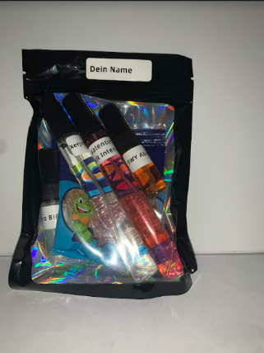
 | Bestellung:
 | 2x10ml
 | 2x3ml

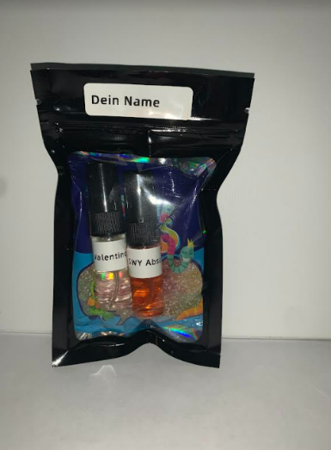
 | Bestellung:
 | 2x3ml

Kundenzufriedenheit:

5 zufriedene Kunden

Von Julian B.

